PC from 2004
Registration of new PC in CR 3 / 2025
Period | I | II | III | IV | V | VI | VII | VIII | IX | X | XI | XII | Total
2004 | 7783 | 8658 | 12272 | 11986 | 11858 | 12217 | 10288 | 9535 | 9945 | 9589 | 10490 | 11147 | 125768
2005 | 8943 | 7844 | 11057 | 12668 | 13384 | 13214 | 10043 | 10527 | 8681 | 10327 | 10347 | 10341 | 127376
2006 | 7821 | 8462 | 11285 | 11479 | 13231 | 11505 | 9904 | 10111 | 8869 | 10979 | 10775 | 9566 | 123987
2007 | 9147 | 9192 | 11766 | 11974 | 12829 | 12652 | 11552 | 10420 | 9177 | 12120 | 11162 | 10551 | 132542
2008 | 10082 | 10646 | 12298 | 14782 | 11852 | 13795 | 12941 | 10470 | 12134 | 12973 | 11384 | 10304 | 143661
2009 | 8842 | 9823 | 12410 | 17592 | 14277 | 16284 | 14150 | 12174 | 12196 | 14121 | 14975 | 14815 | 161659
2010 | 10813 | 11080 | 17446 | 15264 | 15885 | 18538 | 11388 | 12088 | 13251 | 13126 | 15228 | 15129 | 169236
2011 | 11678 | 12847 | 17501 | 14620 | 15482 | 16156 | 12118 | 14105 | 12978 | 14858 | 15920 | 15019 | 173282
2012 | 12921 | 13544 | 17064 | 16589 | 15975 | 18140 | 11158 | 13193 | 12475 | 15963 | 14203 | 12784 | 174009
2013 | 12071 | 10562 | 13820 | 15061 | 14822 | 14482 | 14533 | 11595 | 13208 | 15346 | 14697 | 14539 | 164736
2014 | 13638 | 12779 | 16576 | 17498 | 15396 | 18171 | 17700 | 13937 | 15775 | 17791 | 16365 | 16688 | 192314
2015 | 15727 | 16383 | 21155 | 20568 | 18113 | 21315 | 21415 | 18278 | 18056 | 19658 | 20421 | 19768 | 230857
2016 | 17500 | 19299 | 22799 | 23131 | 24335 | 25714 | 18739 | 21251 | 19946 | 21905 | 23161 | 21913 | 259693
2017 | 20818 | 20455 | 26786 | 22749 | 27009 | 26634 | 19649 | 21192 | 20219 | 23192 | 22925 | 19967 | 271595
2018 | 23219 | 20201 | 24453 | 24259 | 25720 | 25932 | 21638 | 27830 | 14532 | 19704 | 19283 | 14666 | 261437
2019 | 19278 | 18847 | 21491 | 22921 | 24059 | 21902 | 21816 | 25026 | 15770 | 19935 | 20163 | 18707 | 249915
2020 | 19132 | 17377 | 13685 | 10679 | 13385 | 20771 | 19770 | 16611 | 16909 | 16835 | 17484 | 20333 | 202971
2021 | 14794 | 14687 | 20053 | 18976 | 21734 | 22561 | 18405 | 16449 | 14165 | 12670 | 16174 | 16208 | 206876
2022 | 16263 | 14225 | 16903 | 14714 | 18073 | 18738 | 13448 | 16581 | 14898 | 16283 | 17408 | 14553 | 192087
2023 | 17137 | 16826 | 22378 | 18429 | 20298 | 20480 | 16090 | 18718 | 17208 | 19322 | 19411 | 15125 | 221422
2024 | 20361 | 18328 | 18916 | 19546 | 19736 | 22334 | 17452 | 17084 | 18242 | 21070 | 20641 | 17890 | 231600
2025 | 19347 | 17773 | 22566 |  |  |  |  |  |  |  |  |  | 59686
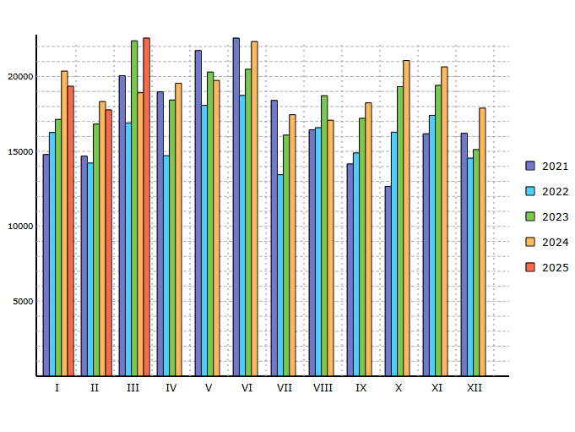

Data source: Centrální registr vozidel Ministerstva dopravy ČR.
For CIA in conjunction with MDČR, CRV and AIA created by RTV data, s.r.o.

PC Share of categories
Registration of new PC in CR by categories 3 / 2025and 1 - 3 / 2025
Period | 3 / 2025 |  | 1 - 3 / 2025
Categories | Units | Share | Units | Share
 | 0 |  | 0 |  | 0 | 0
Unclassified | 157 | 0.70 % | 395 | 0.66 %
Mini | 293 | 1.30 % | 745 | 1.25 %
Small | 2204 | 9.77 % | 5471 | 9.17 %
Lower middle | 3173 | 14.06 % | 9296 | 15.57 %
Middle | 2225 | 9.86 % | 6194 | 10.38 %
Upper middle | 1004 | 4.45 % | 2497 | 4.18 %
Luxury | 27 | 0.12 % | 84 | 0.14 %
MPV | 1737 | 7.70 % | 4796 | 8.04 %
Sport | 160 | 0.71 % | 458 | 0.77 %
SUV and Terrain | 11586 | 51.34 % | 29750 | 49.84 %

 | 22566 | 100.00 % | 59686 | 100.00 %
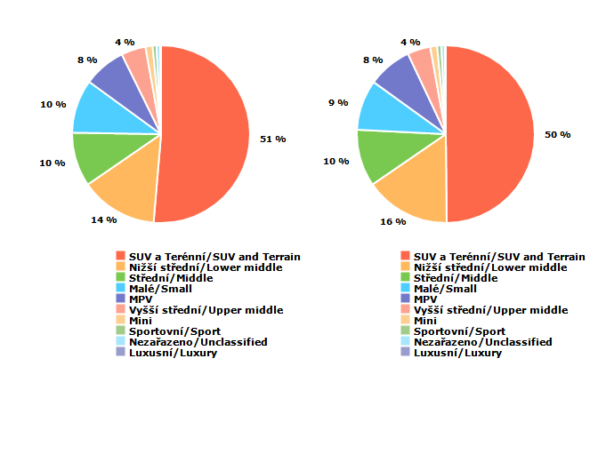

Data source: Centrální registr vozidel Ministerstva dopravy ČR.
For CIA in conjunction with MDČR, CRV and AIA created by RTV data, s.r.o.

PC Share of regions
Registration of new PC in CR by regions 3 / 2025and 1 - 3 / 2025
Period | 3 / 2025 |  | 1 - 3 / 2025
 | Units | Share | Units | Share
 | 0 |  | 0 |  | 0 | 0
Praha | 9013 | 39.94 % | 25856 | 43.32 %
Jihočeský | 1011 | 4.48 % | 2560 | 4.29 %
Jihomoravský | 1824 | 8.08 % | 4381 | 7.34 %
Karlovarský | 503 | 2.23 % | 1265 | 2.12 %
Královéhradecký | 790 | 3.50 % | 1807 | 3.03 %
Liberecký | 472 | 2.09 % | 1264 | 2.12 %
Moravskoslezský | 1479 | 6.55 % | 3739 | 6.26 %
Olomoucký | 819 | 3.63 % | 2204 | 3.69 %
Pardubický | 576 | 2.55 % | 1420 | 2.38 %
Plzeňský | 1147 | 5.08 % | 2778 | 4.65 %
Středočeský | 2744 | 12.16 % | 7103 | 11.90 %
Ústecký | 955 | 4.23 % | 2287 | 3.83 %
Vysočina | 554 | 2.46 % | 1342 | 2.25 %
Zlínský | 679 | 3.01 % | 1680 | 2.81 %

 | 22566 | 100.00 % | 59686 | 100.00 %
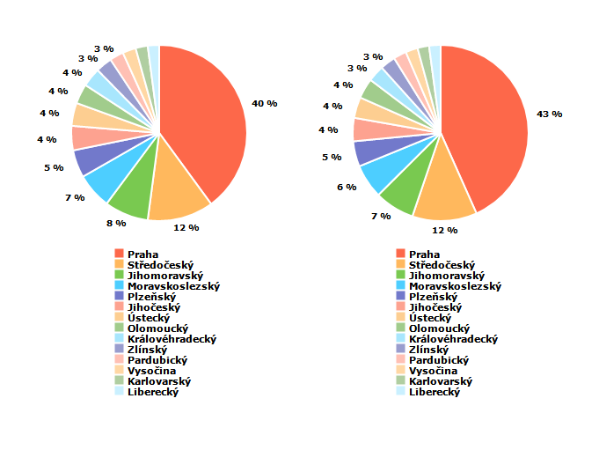
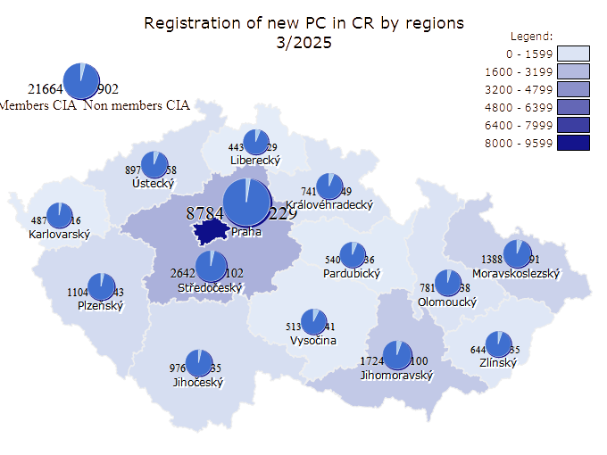


Data source: Centrální registr vozidel Ministerstva dopravy ČR.
For CIA in conjunction with MDČR, CRV and AIA created by RTV data, s.r.o.

LCV from 2004
Registration of new LCV in CR 3 / 2025
Period | I | II | III | IV | V | VI | VII | VIII | IX | X | XI | XII | Total
2004 | 1634 | 1610 | 2339 | 2274 | 2411 | 2805 | 2455 | 2249 | 2285 | 2279 | 2957 | 3637 | 28935
2005 | 2192 | 2016 | 2815 | 3144 | 3447 | 3680 | 2882 | 3292 | 2831 | 3681 | 4115 | 4952 | 39047
2006 | 3371 | 3082 | 3992 | 3668 | 4488 | 4713 | 3672 | 4078 | 3455 | 4716 | 4878 | 5378 | 49491
2007 | 4369 | 3800 | 4655 | 4764 | 5145 | 5309 | 4688 | 4593 | 4421 | 6149 | 6467 | 7678 | 62038
2008 | 5778 | 4532 | 4898 | 5821 | 4993 | 5649 | 5203 | 4073 | 5025 | 5006 | 4284 | 4724 | 59986
2009 | 3634 | 2946 | 2629 | 1565 | 961 | 1137 | 1037 | 955 | 965 | 1070 | 1332 | 1196 | 19427
2010 | 790 | 711 | 885 | 1000 | 1112 | 1405 | 706 | 848 | 858 | 911 | 1213 | 1137 | 11576
2011 | 785 | 756 | 1142 | 995 | 1115 | 1188 | 855 | 1196 | 1167 | 1221 | 1337 | 1512 | 13269
2012 | 957 | 791 | 1085 | 837 | 989 | 1120 | 644 | 878 | 985 | 1052 | 1321 | 1162 | 11821
2013 | 697 | 599 | 813 | 826 | 1298 | 890 | 946 | 1050 | 1120 | 1202 | 1054 | 1174 | 11669
2014 | 924 | 783 | 1099 | 1142 | 968 | 1151 | 1101 | 980 | 1037 | 1249 | 1203 | 1528 | 13165
2015 | 1057 | 1348 | 1656 | 1417 | 1212 | 1389 | 1237 | 1190 | 1256 | 1758 | 1689 | 1922 | 17131
2016 | 1196 | 1381 | 1591 | 1550 | 1757 | 1881 | 1346 | 1849 | 1634 | 1680 | 1558 | 1816 | 19239
2017 | 1464 | 1335 | 1712 | 1337 | 1620 | 1824 | 1331 | 1876 | 1617 | 1676 | 1730 | 1876 | 19398
2018 | 1386 | 1432 | 1749 | 1715 | 1777 | 1752 | 1418 | 1784 | 1586 | 1992 | 2087 | 1547 | 20225
2019 | 1674 | 1573 | 1782 | 1610 | 1829 | 1753 | 1602 | 2125 | 1643 | 1638 | 1523 | 1684 | 20436
2020 | 1255 | 1316 | 1079 | 1137 | 1129 | 1486 | 1299 | 1374 | 1858 | 1743 | 1592 | 1873 | 17141
2021 | 1168 | 1312 | 1824 | 1599 | 1651 | 1772 | 1450 | 1801 | 1755 | 1457 | 1485 | 2386 | 19660
2022 | 1100 | 1247 | 1664 | 1338 | 1785 | 1707 | 1091 | 1297 | 1282 | 1240 | 1430 | 1727 | 16908
2023 | 1704 | 1447 | 1890 | 1735 | 1827 | 2123 | 1316 | 1898 | 2061 | 2349 | 2240 | 2190 | 22780
2024 | 1969 | 1984 | 2013 | 1949 | 1702 | 2511 | 1489 | 1724 | 1462 | 1511 | 1721 | 1726 | 21761
2025 | 1338 | 1395 | 1747 |  |  |  |  |  |  |  |  |  | 4480
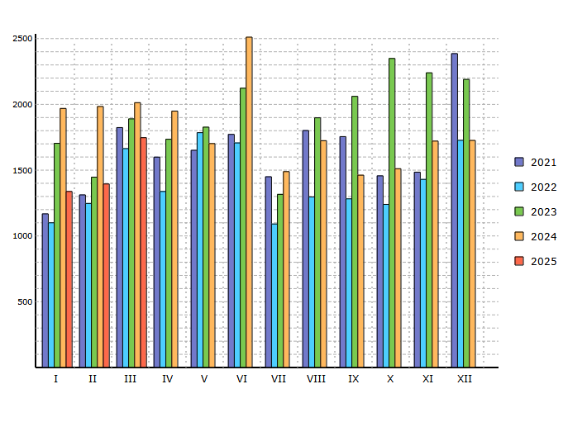

Data source: Centrální registr vozidel Ministerstva dopravy ČR.
For CIA in conjunction with MDČR, CRV and AIA created by RTV data, s.r.o.

LCV Share of categories
Registration of new LCV in CR by categories 3 / 2025and 1 - 3 / 2025
Period | 3 / 2025 |  | 1 - 3 / 2025
Categories | Units | Share | Units | Share
 | 0 |  | 0 |  | 0 | 0
Unclassified | 62 | 3.55 % | 133 | 2.97 %
Until 2,0 t | 30 | 1.72 % | 67 | 1.50 %
Until 3,0 t | 457 | 26.16 % | 1193 | 26.63 %
Until 3,5 t | 1198 | 68.57 % | 3087 | 68.91 %

 | 1747 | 100.00 % | 4480 | 100.00 %
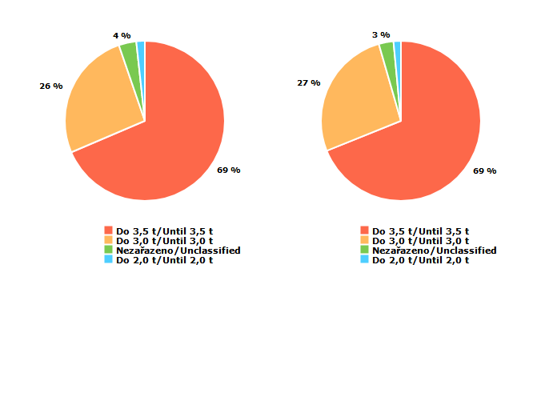

Data source: Centrální registr vozidel Ministerstva dopravy ČR.
For CIA in conjunction with MDČR, CRV and AIA created by RTV data, s.r.o.

LUV Share of regions
Registration of new LCV in CR by regions 3 / 2025and 1 - 3 / 2025
Period | 3 / 2025 |  | 1 - 3 / 2025
 | Units | Share | Units | Share
 | 0 |  | 0 |  | 0 | 0
Praha | 581 | 33.26 % | 1517 | 33.86 %
Jihočeský | 119 | 6.81 % | 292 | 6.52 %
Jihomoravský | 175 | 10.02 % | 476 | 10.62 %
Karlovarský | 39 | 2.23 % | 97 | 2.17 %
Královéhradecký | 77 | 4.41 % | 168 | 3.75 %
Liberecký | 52 | 2.98 % | 140 | 3.12 %
Moravskoslezský | 130 | 7.44 % | 310 | 6.92 %
Olomoucký | 64 | 3.66 % | 166 | 3.71 %
Pardubický | 41 | 2.35 % | 131 | 2.92 %
Plzeňský | 76 | 4.35 % | 211 | 4.71 %
Středočeský | 185 | 10.59 % | 455 | 10.16 %
Ústecký | 74 | 4.24 % | 191 | 4.26 %
Vysočina | 51 | 2.92 % | 150 | 3.35 %
Zlínský | 83 | 4.75 % | 176 | 3.93 %

 | 1747 | 100.00 % | 4480 | 100.00 %
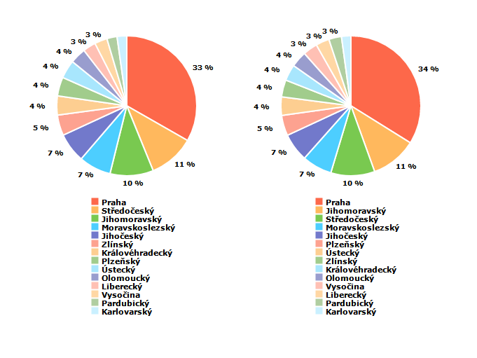
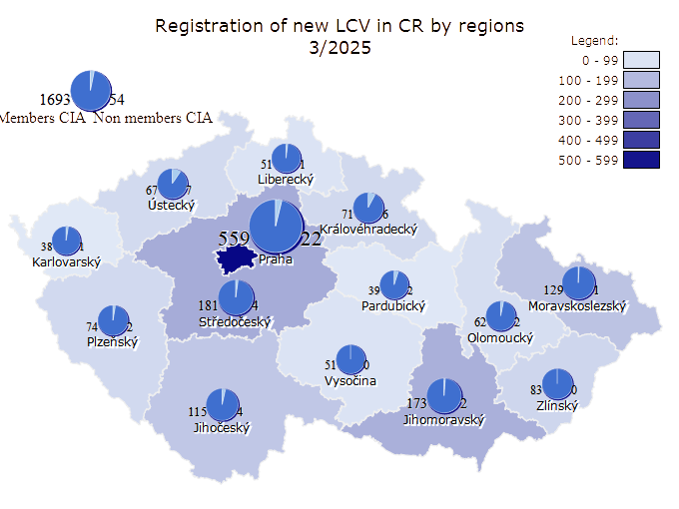
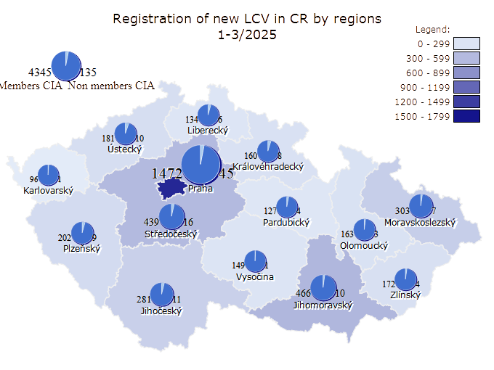

Data source: Centrální registr vozidel Ministerstva dopravy ČR.
For CIA in conjunction with MDČR, CRV and AIA created by RTV data, s.r.o.

PC and LCV from 2004
Registration of new PC+LCV in CR 3 / 2025
Period | I | II | III | IV | V | VI | VII | VIII | IX | X | XI | XII | Total
2004 | 9417 | 10268 | 14611 | 14260 | 14269 | 15022 | 12743 | 11784 | 12230 | 11868 | 13447 | 14784 | 154703
2005 | 11135 | 9860 | 13872 | 15812 | 16831 | 16894 | 12925 | 13819 | 11512 | 14008 | 14462 | 15293 | 166423
2006 | 11192 | 11544 | 15277 | 15147 | 17719 | 16218 | 13576 | 14189 | 12324 | 15695 | 15653 | 14944 | 173478
2007 | 13516 | 12992 | 16421 | 16738 | 17974 | 17961 | 16240 | 15013 | 13598 | 18269 | 17629 | 18229 | 194580
2008 | 15860 | 15178 | 17196 | 20603 | 16845 | 19444 | 18144 | 14543 | 17159 | 17979 | 15668 | 15028 | 203647
2009 | 12476 | 12769 | 15039 | 19157 | 15238 | 17421 | 15187 | 13129 | 13161 | 15191 | 16307 | 16011 | 181086
2010 | 11603 | 11791 | 18331 | 16264 | 16997 | 19943 | 12094 | 12936 | 14109 | 14037 | 16441 | 16266 | 180812
2011 | 12463 | 13603 | 18643 | 15615 | 16597 | 17344 | 12973 | 15301 | 14145 | 16079 | 17257 | 16531 | 186551
2012 | 13878 | 14335 | 18149 | 17426 | 16964 | 19260 | 11802 | 14071 | 13460 | 17015 | 15524 | 13946 | 185830
2013 | 12768 | 11161 | 14633 | 15887 | 16120 | 15372 | 15479 | 12645 | 14328 | 16548 | 15751 | 15713 | 176405
2014 | 14562 | 13562 | 17675 | 18640 | 16364 | 19322 | 18801 | 14917 | 16812 | 19040 | 17568 | 18216 | 205479
2015 | 16784 | 17731 | 22811 | 21985 | 19325 | 22704 | 22652 | 19468 | 19312 | 21416 | 22110 | 21690 | 247988
2016 | 18696 | 20680 | 24390 | 24681 | 26092 | 27595 | 20085 | 23100 | 21580 | 23585 | 24719 | 23729 | 278932
2017 | 22282 | 21790 | 28498 | 24086 | 28629 | 28458 | 20980 | 23068 | 21836 | 24868 | 24655 | 21843 | 290993
2018 | 24605 | 21633 | 26202 | 25974 | 27497 | 27684 | 23056 | 29614 | 16118 | 21696 | 21370 | 16213 | 281662
2019 | 20952 | 20420 | 23273 | 24531 | 25888 | 23655 | 23418 | 27151 | 17413 | 21573 | 21686 | 20391 | 270351
2020 | 20387 | 18693 | 14764 | 11816 | 14514 | 22257 | 21069 | 17985 | 18767 | 18578 | 19076 | 22206 | 220112
2021 | 15962 | 15999 | 21877 | 20575 | 23385 | 24333 | 19855 | 18250 | 15920 | 14127 | 17659 | 18594 | 226536
2022 | 17363 | 15472 | 18567 | 16052 | 19858 | 20445 | 14539 | 17878 | 16180 | 17523 | 18838 | 16280 | 208995
2023 | 18841 | 18273 | 24268 | 20164 | 22125 | 22603 | 17406 | 20616 | 19269 | 21671 | 21651 | 17315 | 244202
2024 | 22330 | 20312 | 20929 | 21495 | 21438 | 24845 | 18941 | 18808 | 19704 | 22581 | 22362 | 19616 | 253361
2025 | 20685 | 19168 | 24313 |  |  |  |  |  |  |  |  |  | 64166
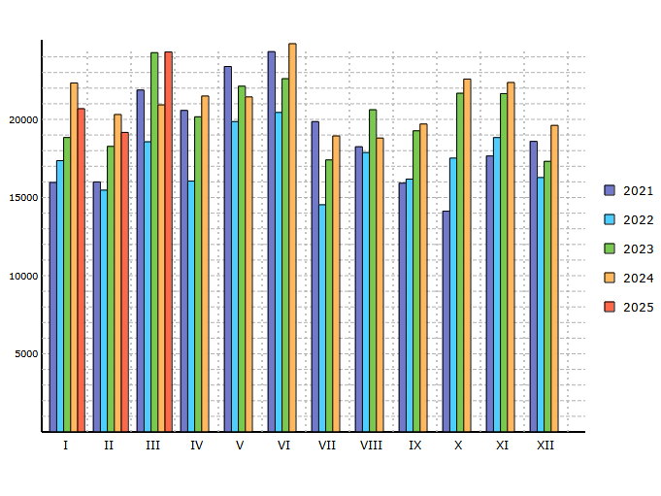

Data source: Centrální registr vozidel Ministerstva dopravy ČR.
For CIA in conjunction with MDČR, CRV and AIA created by RTV data, s.r.o.

BUS from 2004
Registration of new BUS in CR 3 / 2025
Period | I | II | III | IV | V | VI | VII | VIII | IX | X | XI | XII | Total
2004 | 18 | 30 | 72 | 75 | 75 | 101 | 64 | 69 | 92 | 108 | 155 | 95 | 954
2005 | 16 | 15 | 51 | 56 | 90 | 93 | 43 | 61 | 85 | 132 | 111 | 63 | 816
2006 | 37 | 67 | 83 | 123 | 34 | 55 | 71 | 61 | 111 | 116 | 132 | 54 | 944
2007 | 28 | 56 | 69 | 68 | 75 | 93 | 51 | 87 | 60 | 90 | 140 | 132 | 949
2008 | 50 | 56 | 103 | 91 | 108 | 121 | 107 | 66 | 98 | 112 | 111 | 168 | 1191
2009 | 33 | 24 | 63 | 66 | 42 | 63 | 56 | 70 | 104 | 61 | 116 | 77 | 775
2010 | 32 | 24 | 37 | 43 | 70 | 100 | 33 | 40 | 82 | 72 | 109 | 109 | 751
2011 | 20 | 20 | 84 | 56 | 77 | 81 | 54 | 44 | 65 | 123 | 76 | 137 | 837
2012 | 45 | 59 | 72 | 85 | 43 | 82 | 33 | 53 | 66 | 35 | 82 | 76 | 731
2013 | 70 | 64 | 67 | 71 | 48 | 56 | 53 | 55 | 101 | 65 | 108 | 133 | 891
2014 | 115 | 84 | 76 | 63 | 63 | 64 | 59 | 32 | 40 | 99 | 132 | 234 | 1061
2015 | 56 | 62 | 117 | 131 | 93 | 80 | 89 | 43 | 106 | 177 | 226 | 170 | 1350
2016 | 35 | 60 | 104 | 114 | 67 | 82 | 63 | 95 | 96 | 80 | 127 | 90 | 1013
2017 | 48 | 57 | 89 | 53 | 75 | 63 | 23 | 34 | 35 | 61 | 91 | 175 | 804
2018 | 95 | 22 | 62 | 127 | 135 | 112 | 93 | 108 | 29 | 62 | 94 | 264 | 1203
2019 | 37 | 46 | 111 | 111 | 187 | 159 | 67 | 78 | 131 | 93 | 107 | 93 | 1220
2020 | 91 | 72 | 63 | 34 | 304 | 122 | 115 | 68 | 97 | 83 | 105 | 213 | 1367
2021 | 138 | 199 | 55 | 89 | 57 | 65 | 113 | 29 | 46 | 40 | 37 | 138 | 1006
2022 | 145 | 47 | 174 | 101 | 242 | 177 | 29 | 32 | 39 | 35 | 63 | 131 | 1215
2023 | 55 | 15 | 13 | 84 | 74 | 65 | 90 | 96 | 56 | 65 | 151 | 316 | 1080
2024 | 79 | 66 | 44 | 137 | 104 | 204 | 64 | 102 | 119 | 61 | 226 | 125 | 1331
2025 | 114 | 60 | 69 |  |  |  |  |  |  |  |  |  | 243
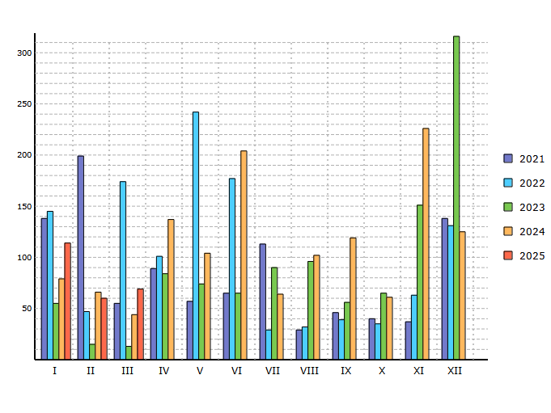

Data source: Centrální registr vozidel Ministerstva dopravy ČR.
For CIA in conjunction with MDČR, CRV and AIA created by RTV data, s.r.o.

BUS Share of regions
Registration of new BUS in CR by regions 3 / 2025and 1 - 3 / 2025
Period | 3 / 2025 |  | 1 - 3 / 2025
 | Units | Share | Units | Share
 | 0 |  | 0 |  | 0 | 0
Praha | 32 | 46.38 % | 53 | 21.81 %
Jihočeský | 6 | 8.70 % | 75 | 30.86 %
Jihomoravský | 2 | 2.90 % | 17 | 7.00 %
Karlovarský |  | 0.00 % | 1 | 0.41 %
Královéhradecký | 1 | 1.45 % | 10 | 4.12 %
Liberecký |  | 0.00 % | 9 | 3.70 %
Moravskoslezský | 7 | 10.14 % | 9 | 3.70 %
Olomoucký |  | 0.00 % | 2 | 0.82 %
Pardubický | 8 | 11.59 % | 16 | 6.58 %
Plzeňský |  | 0.00 % |  | 0.00 %
Středočeský | 2 | 2.90 % | 19 | 7.82 %
Ústecký | 3 | 4.35 % | 10 | 4.12 %
Vysočina | 8 | 11.59 % | 14 | 5.76 %
Zlínský |  | 0.00 % | 8 | 3.29 %

 | 69 | 100.00 % | 243 | 100.00 %
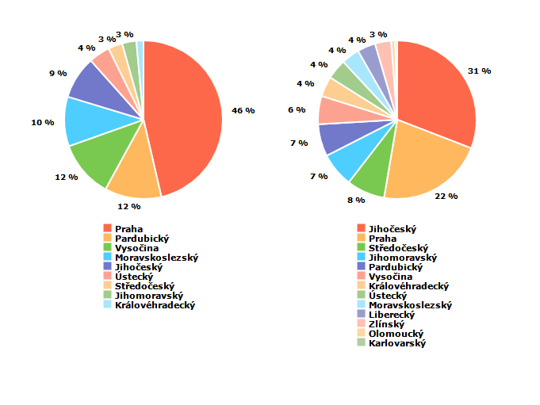
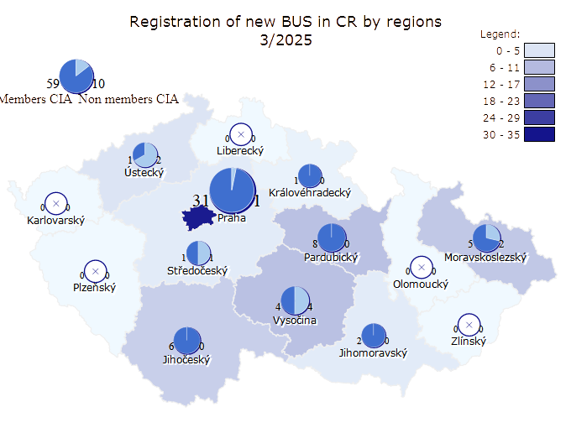
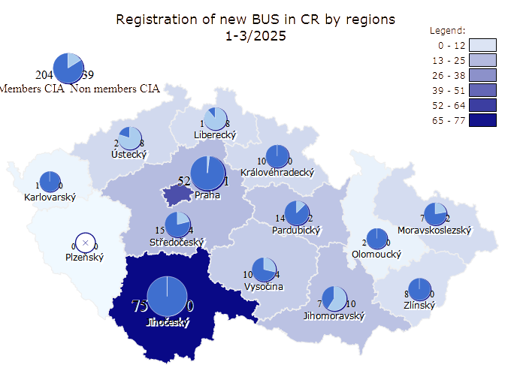

Data source: Centrální registr vozidel Ministerstva dopravy ČR.
For CIA in conjunction with MDČR, CRV and AIA created by RTV data, s.r.o.

Trucks from 2004
Registration of new trucks in CR 3 / 2025
Period | I | II | III | IV | V | VI | VII | VIII | IX | X | XI | XII | Total
2004 | 370 | 330 | 653 | 648 | 687 | 761 | 637 | 604 | 753 | 739 | 743 | 1005 | 7930
2005 | 537 | 520 | 703 | 834 | 833 | 757 | 557 | 659 | 706 | 836 | 854 | 833 | 8629
2006 | 671 | 509 | 840 | 2112 | 235 | 476 | 582 | 585 | 1283 | 800 | 976 | 858 | 9927
2007 | 662 | 596 | 928 | 1069 | 1149 | 973 | 930 | 915 | 1142 | 1174 | 959 | 1090 | 11587
2008 | 866 | 767 | 910 | 1090 | 974 | 993 | 965 | 724 | 993 | 931 | 750 | 618 | 10581
2009 | 490 | 348 | 496 | 480 | 360 | 370 | 353 | 328 | 390 | 406 | 385 | 354 | 4760
2010 | 289 | 272 | 381 | 419 | 358 | 662 | 262 | 382 | 586 | 503 | 613 | 718 | 5445
2011 | 453 | 454 | 719 | 658 | 763 | 777 | 552 | 517 | 763 | 781 | 778 | 747 | 7962
2012 | 551 | 448 | 559 | 641 | 685 | 728 | 352 | 463 | 830 | 771 | 676 | 530 | 7234
2013 | 625 | 488 | 559 | 627 | 649 | 735 | 640 | 454 | 794 | 909 | 986 | 1177 | 8643
2014 | 750 | 707 | 807 | 780 | 747 | 683 | 616 | 533 | 917 | 984 | 789 | 741 | 9054
2015 | 764 | 666 | 956 | 926 | 813 | 883 | 816 | 662 | 1032 | 1123 | 1041 | 1050 | 10732
2016 | 923 | 882 | 945 | 1101 | 917 | 1030 | 757 | 743 | 1048 | 906 | 912 | 899 | 11063
2017 | 838 | 695 | 798 | 810 | 880 | 939 | 585 | 602 | 914 | 991 | 1003 | 953 | 10008
2018 | 836 | 649 | 802 | 917 | 832 | 826 | 851 | 662 | 754 | 1034 | 990 | 741 | 9894
2019 | 830 | 713 | 845 | 966 | 1183 | 1517 | 430 | 479 | 744 | 750 | 668 | 727 | 9852
2020 | 603 | 614 | 596 | 465 | 384 | 526 | 614 | 465 | 752 | 677 | 762 | 897 | 7355
2021 | 495 | 610 | 867 | 825 | 858 | 788 | 680 | 493 | 607 | 674 | 741 | 1041 | 8679
2022 | 632 | 653 | 744 | 746 | 873 | 839 | 580 | 635 | 725 | 743 | 856 | 962 | 8988
2023 | 789 | 867 | 1004 | 799 | 891 | 900 | 685 | 1381 | 583 | 852 | 779 | 884 | 10414
2024 | 666 | 751 | 796 | 863 | 789 | 923 | 662 | 672 | 711 | 842 | 792 | 705 | 9172
2025 | 623 | 595 | 738 |  |  |  |  |  |  |  |  |  | 1956
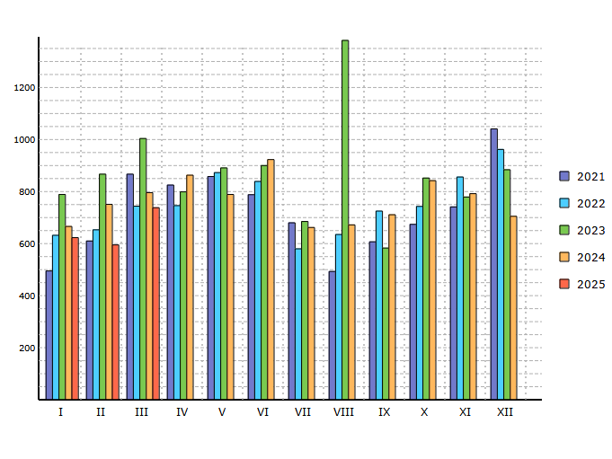

Data source: Centrální registr vozidel Ministerstva dopravy ČR.
For CIA in conjunction with MDČR, CRV and AIA created by RTV data, s.r.o.

Trucks Share of regions
Registration of new trucks in CR by regions 3 / 2025and 1 - 3 / 2025
Period | 3 / 2025 |  | 1 - 3 / 2025
 | Units | Share | Units | Share
 | 0 |  | 0 |  | 0 | 0
Praha | 137 | 18.56 % | 378 | 19.33 %
Jihočeský | 69 | 9.35 % | 146 | 7.46 %
Jihomoravský | 77 | 10.43 % | 174 | 8.90 %
Karlovarský | 11 | 1.49 % | 24 | 1.23 %
Královéhradecký | 34 | 4.61 % | 93 | 4.75 %
Liberecký | 35 | 4.74 % | 50 | 2.56 %
Moravskoslezský | 30 | 4.07 % | 133 | 6.80 %
Olomoucký | 39 | 5.28 % | 99 | 5.06 %
Pardubický | 38 | 5.15 % | 104 | 5.32 %
Plzeňský | 37 | 5.01 % | 95 | 4.86 %
Středočeský | 126 | 17.07 % | 328 | 16.77 %
Ústecký | 38 | 5.15 % | 158 | 8.08 %
Vysočina | 35 | 4.74 % | 86 | 4.40 %
Zlínský | 32 | 4.34 % | 88 | 4.50 %

 | 738 | 100.00 % | 1956 | 100.00 %
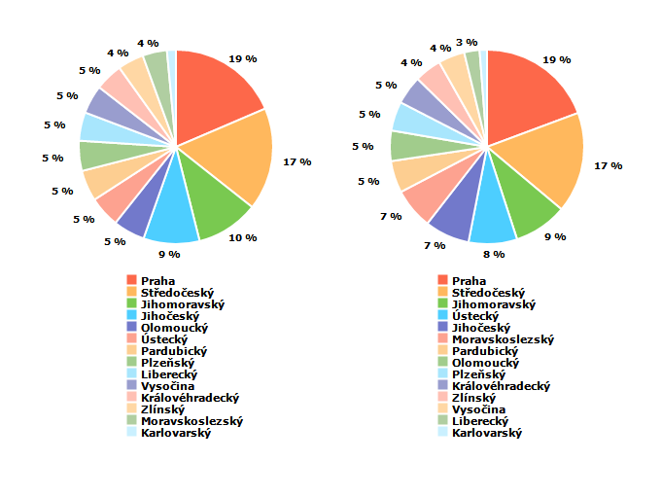
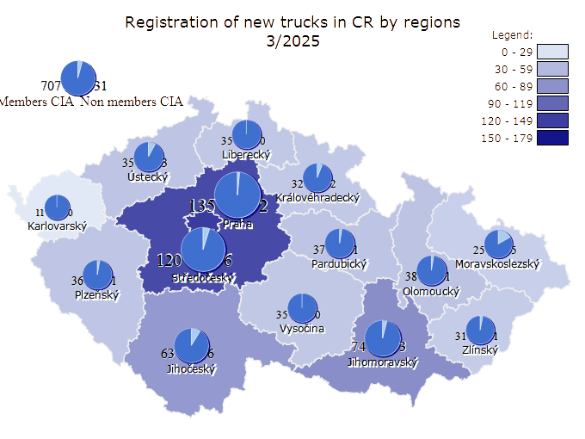
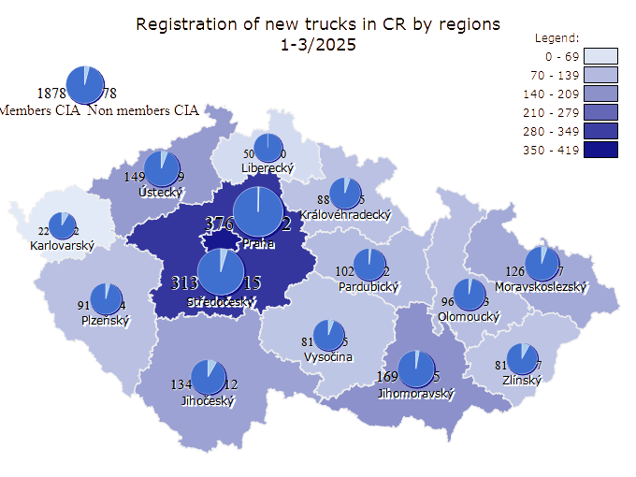

Data source: Centrální registr vozidel Ministerstva dopravy ČR.
For CIA in conjunction with MDČR, CRV and AIA created by RTV data, s.r.o.

L from 2004
Registration of new vehicles cat. L in CR 3 / 2025
Period | I | II | III | IV | V | VI | VII | VIII | IX | X | XI | XII | Total
2004 | 253 | 372 | 892 | 1444 | 1495 | 1502 | 1228 | 1316 | 806 | 521 | 306 | 383 | 10518
2005 | 463 | 262 | 782 | 2010 | 2590 | 2365 | 1979 | 1863 | 1142 | 922 | 750 | 497 | 15625
2006 | 518 | 414 | 1224 | 2696 | 3379 | 2489 | 2682 | 2626 | 1337 | 885 | 594 | 773 | 19617
2007 | 739 | 788 | 1901 | 3276 | 3554 | 3572 | 3157 | 3101 | 1668 | 1400 | 724 | 1067 | 24947
2008 | 860 | 1307 | 1830 | 3406 | 3521 | 4176 | 3760 | 2872 | 2117 | 1388 | 841 | 1144 | 27222
2009 | 746 | 850 | 1815 | 3248 | 2464 | 2645 | 2255 | 2119 | 1597 | 878 | 608 | 516 | 19741
2010 | 474 | 533 | 1741 | 2316 | 2175 | 2756 | 3019 | 2214 | 1470 | 756 | 586 | 411 | 18451
2011 | 583 | 724 | 1855 | 2224 | 2497 | 2354 | 1807 | 1775 | 1179 | 779 | 475 | 415 | 16667
2012 | 565 | 580 | 1902 | 2325 | 2228 | 1996 | 1147 | 1592 | 1382 | 766 | 422 | 307 | 15212
2013 | 434 | 561 | 1311 | 2678 | 2608 | 2065 | 2411 | 1807 | 1055 | 585 | 402 | 345 | 16262
2014 | 470 | 678 | 1868 | 2215 | 1996 | 2472 | 2177 | 1578 | 1019 | 696 | 449 | 425 | 16043
2015 | 506 | 602 | 1785 | 2340 | 2040 | 2105 | 2450 | 2008 | 1313 | 825 | 565 | 520 | 17059
2016 | 424 | 798 | 1539 | 2427 | 2491 | 2470 | 1886 | 1848 | 1210 | 733 | 643 | 1398 | 17867
2017 | 633 | 638 | 1970 | 1941 | 2180 | 2256 | 1807 | 1654 | 935 | 837 | 652 | 542 | 16045
2018 | 557 | 582 | 1340 | 2484 | 2557 | 2148 | 2002 | 1986 | 1194 | 1021 | 634 | 776 | 17281
2019 | 568 | 846 | 1987 | 2642 | 2530 | 2232 | 2503 | 1984 | 1440 | 944 | 582 | 486 | 18744
2020 | 708 | 1009 | 1157 | 2068 | 3141 | 3207 | 2589 | 2629 | 1590 | 975 | 715 | 1730 | 21518
2021 | 520 | 906 | 2174 | 2594 | 3219 | 3278 | 2396 | 2348 | 1478 | 1180 | 964 | 962 | 22019
2022 | 831 | 1289 | 3000 | 2945 | 3606 | 3507 | 2778 | 2910 | 1413 | 1349 | 1096 | 837 | 25561
2023 | 941 | 1153 | 2900 | 3116 | 3686 | 3663 | 3037 | 2763 | 2010 | 1686 | 952 | 668 | 26575
2024 | 1019 | 1549 | 2810 | 3812 | 3554 | 3243 | 3725 | 3048 | 2397 | 1656 | 1113 | 2404 | 30330
2025 | 751 | 1066 | 2809 |  |  |  |  |  |  |  |  |  | 4626
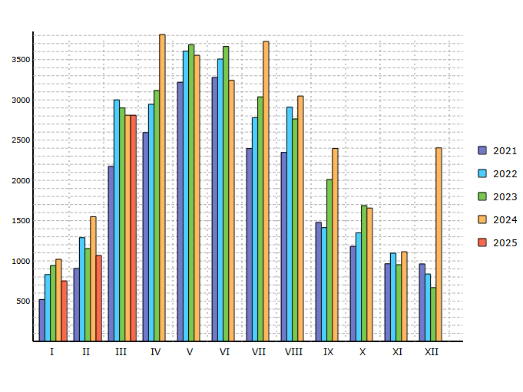

Data source: Centrální registr vozidel Ministerstva dopravy ČR.
For CIA in conjunction with MDČR, CRV and AIA created by RTV data, s.r.o.

L Share of volumes
Registration of new L in CR by volume classes 3 / 2025and 1 - 3 / 2025
Period | 3 / 2025 |  | 1 - 3 / 2025
Volume | Units | Share | Units | Share
 | 0 |  | 0 |  | 0 | 0
Unclassified | 38 | 1.35 % | 89 | 1.92 %
Until 50 ccm | 32 | 1.14 % | 62 | 1.34 %
Until 125 ccm | 607 | 21.61 % | 950 | 20.54 %
Until 350 ccm | 255 | 9.08 % | 418 | 9.04 %
Until 500 ccm | 286 | 10.18 % | 427 | 9.23 %
Until 800 ccm | 438 | 15.59 % | 678 | 14.66 %
Over 800 ccm | 720 | 25.63 % | 1120 | 24.21 %
Electric | 149 | 5.30 % | 284 | 6.14 %
Multi-track | 225 | 8.01 % | 453 | 9.79 %
Multi-track Electric | 59 | 2.10 % | 145 | 3.13 %
Other |  | 0.00 % |  | 0.00 %

 | 2809 | 100.00 % | 4626 | 100.00 %
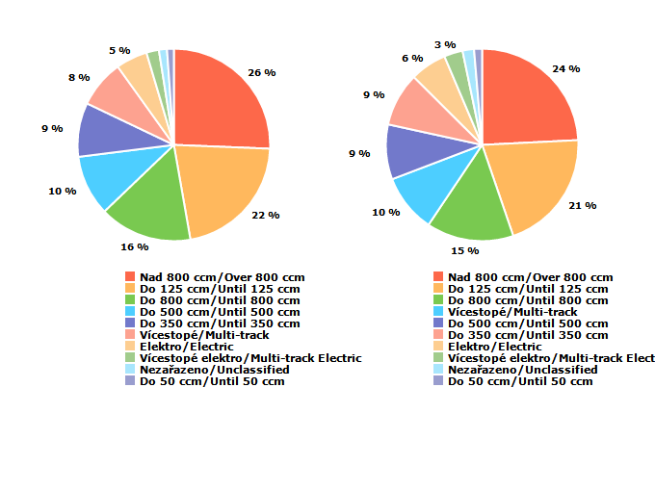

Data source: Centrální registr vozidel Ministerstva dopravy ČR.
For CIA in conjunction with MDČR, CRV and AIA created by RTV data, s.r.o.

L Share of regions
Registration of new L in CR by regions 3 / 2025and 1 - 3 / 2025
Period | 3 / 2025 |  | 1 - 3 / 2025
 | Units | Share | Units | Share
 | 0 |  | 0 |  | 0 | 0
Praha | 514 | 18.30 % | 788 | 17.03 %
Jihočeský | 169 | 6.02 % | 309 | 6.68 %
Jihomoravský | 308 | 10.96 % | 526 | 11.37 %
Karlovarský | 67 | 2.39 % | 101 | 2.18 %
Královéhradecký | 145 | 5.16 % | 208 | 4.50 %
Liberecký | 111 | 3.95 % | 169 | 3.65 %
Moravskoslezský | 266 | 9.47 % | 440 | 9.51 %
Olomoucký | 129 | 4.59 % | 242 | 5.23 %
Pardubický | 147 | 5.23 % | 245 | 5.30 %
Plzeňský | 144 | 5.13 % | 231 | 4.99 %
Středočeský | 388 | 13.81 % | 675 | 14.59 %
Ústecký | 177 | 6.30 % | 276 | 5.97 %
Vysočina | 108 | 3.84 % | 184 | 3.98 %
Zlínský | 136 | 4.84 % | 232 | 5.02 %

 | 2809 | 100.00 % | 4626 | 100.00 %
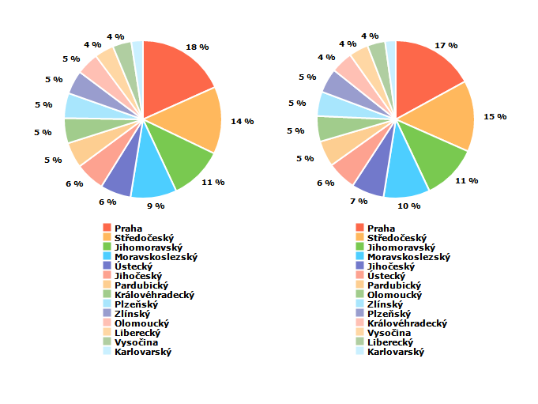

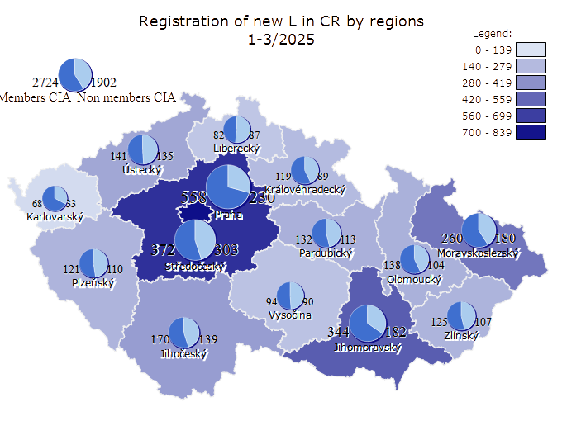

Data source: Centrální registr vozidel Ministerstva dopravy ČR.
For CIA in conjunction with MDČR, CRV and AIA created by RTV data, s.r.o.

new vehicles cat O in CR
Registration of new vehicles cat. O in CR 3 / 2025
Period | I | II | III | IV | V | VI | VII | VIII | IX | X | XI | XII | Total
2008 | 2662 | 2746 | 3385 | 4146 | 3823 | 3655 | 3699 | 2782 | 3567 | 2895 | 2146 | 1444 | 36950
2009 | 1960 | 1637 | 2756 | 3304 | 2645 | 2645 | 2594 | 2297 | 2515 | 2020 | 1784 | 1412 | 27569
2010 | 1054 | 1114 | 2929 | 3252 | 3057 | 2881 | 2372 | 2154 | 2283 | 1985 | 1903 | 1310 | 26294
2011 | 1326 | 1776 | 3157 | 3145 | 3194 | 3064 | 2529 | 2577 | 2514 | 2468 | 2249 | 1724 | 29723
2012 | 1524 | 1394 | 3034 | 3002 | 3393 | 2651 | 1491 | 2398 | 2812 | 2518 | 2136 | 1247 | 27600
2013 | 1804 | 1466 | 2233 | 3006 | 3197 | 2392 | 2825 | 1961 | 2549 | 2838 | 2121 | 1658 | 28050
2014 | 2152 | 1879 | 2920 | 3228 | 2894 | 2889 | 2682 | 2008 | 2880 | 2664 | 2252 | 1820 | 30268
2015 | 1623 | 1976 | 3057 | 3606 | 3355 | 3369 | 3208 | 2521 | 2896 | 2789 | 2686 | 2173 | 33259
2016 | 1843 | 2493 | 3066 | 3985 | 4006 | 3894 | 3016 | 3146 | 3132 | 2967 | 2573 | 2071 | 36192
2017 | 1675 | 2075 | 3917 | 3801 | 4371 | 3868 | 3360 | 3097 | 3169 | 3168 | 2867 | 2027 | 37395
2018 | 2405 | 2246 | 3180 | 4421 | 4670 | 3828 | 3792 | 3330 | 3294 | 3913 | 2860 | 1984 | 39923
2019 | 2254 | 2380 | 3909 | 5019 | 4734 | 3908 | 3917 | 3279 | 3658 | 3258 | 2737 | 2300 | 41353
2020 | 2140 | 2504 | 2185 | 3286 | 5726 | 5637 | 4357 | 3577 | 3577 | 2844 | 2828 | 2845 | 41506
2021 | 2067 | 2508 | 4279 | 5584 | 6724 | 5497 | 4136 | 3916 | 3997 | 3604 | 3358 | 2879 | 48549
2022 | 2501 | 2759 | 4718 | 4427 | 5375 | 4584 | 3163 | 3430 | 3200 | 3227 | 3105 | 2216 | 42705
2023 | 2520 | 2606 | 3884 | 3691 | 4362 | 3656 | 2985 | 3145 | 3068 | 3441 | 2723 | 1888 | 37969
2024 | 2308 | 2646 | 3517 | 4117 | 3831 | 3351 | 3368 | 2721 | 2969 | 3038 | 2598 | 2018 | 36482
2025 | 2171 | 2373 | 3783 |  |  |  |  |  |  |  |  |  | 8327
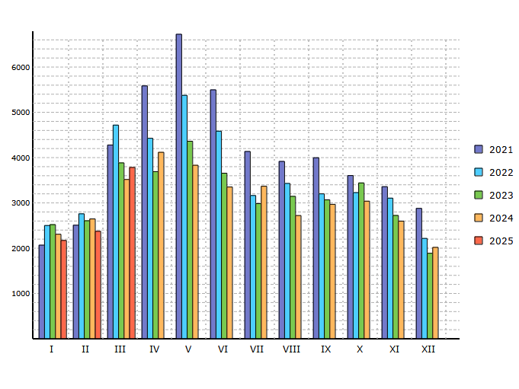

Data source: Centrální registr vozidel Ministerstva dopravy ČR.
For CIA in conjunction with MDČR, CRV and AIA created by RTV data, s.r.o.

new vehicles cat T in CR
Registration of new vehicles cat. T in CR 3 / 2025
Period | I | II | III | IV | V | VI | VII | VIII | IX | X | XI | XII | Total
2008 | 303 | 209 | 221 | 274 | 323 | 422 | 407 | 251 | 268 | 242 | 248 | 232 | 3400
2009 | 230 | 163 | 235 | 227 | 205 | 261 | 213 | 169 | 122 | 176 | 181 | 301 | 2483
2010 | 123 | 106 | 172 | 178 | 215 | 248 | 196 | 198 | 137 | 157 | 208 | 294 | 2232
2011 | 186 | 113 | 207 | 202 | 245 | 260 | 226 | 252 | 194 | 228 | 253 | 391 | 2757
2012 | 264 | 150 | 192 | 220 | 257 | 230 | 165 | 186 | 182 | 207 | 202 | 268 | 2523
2013 | 186 | 135 | 171 | 267 | 193 | 237 | 255 | 197 | 201 | 256 | 282 | 441 | 2821
2014 | 175 | 161 | 261 | 200 | 289 | 242 | 238 | 180 | 231 | 222 | 257 | 412 | 2868
2015 | 186 | 147 | 252 | 258 | 269 | 291 | 298 | 194 | 185 | 218 | 256 | 350 | 2904
2016 | 183 | 174 | 207 | 198 | 278 | 239 | 203 | 229 | 261 | 163 | 203 | 281 | 2619
2017 | 170 | 167 | 304 | 313 | 348 | 376 | 375 | 360 | 282 | 323 | 297 | 806 | 4121
2018 | 321 | 242 | 318 | 346 | 424 | 371 | 330 | 320 | 227 | 281 | 250 | 276 | 3706
2019 | 239 | 259 | 415 | 391 | 427 | 383 | 380 | 294 | 337 | 318 | 333 | 484 | 4260
2020 | 288 | 228 | 237 | 310 | 375 | 415 | 361 | 257 | 262 | 235 | 230 | 444 | 3642
2021 | 199 | 274 | 480 | 448 | 537 | 533 | 441 | 511 | 599 | 520 | 495 | 778 | 5815
2022 | 508 | 419 | 562 | 533 | 652 | 572 | 446 | 492 | 770 | 426 | 448 | 448 | 6276
2023 | 473 | 387 | 569 | 556 | 601 | 551 | 488 | 460 | 445 | 488 | 453 | 483 | 5954
2024 | 512 | 523 | 533 | 626 | 538 | 497 | 536 | 465 | 442 | 413 | 432 | 524 | 6041
2025 | 452 | 483 | 700 |  |  |  |  |  |  |  |  |  | 1635
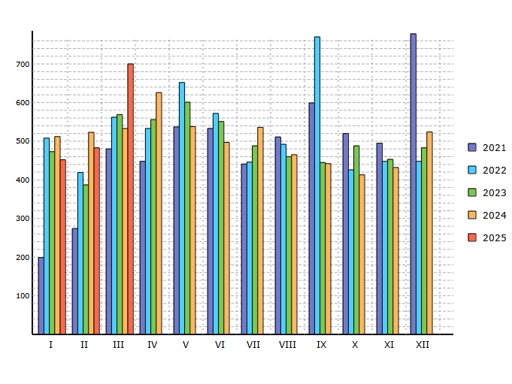

Data source: Centrální registr vozidel Ministerstva dopravy ČR.
For CIA in conjunction with MDČR, CRV and AIA created by RTV data, s.r.o.

PC from 2007
Registration of used PC in CR* 3 / 2025
Period | I | II | III | IV | V | VI | VII | VIII | IX | X | XI | XII | Total
2006 | 8692 | 9730 | 13604 | 13671 | 16584 | 15249 | 14945 | 19317 | 18393 | 20447 | 18208 | 14303 | 183143
2007 | 15604 | 15854 | 18916 | 19370 | 20584 | 19107 | 18486 | 19110 | 15948 | 20187 | 16536 | 13167 | 212869
2008 | 16168 | 18349 | 18945 | 23589 | 21313 | 21941 | 23095 | 19486 | 19547 | 18835 | 14893 | 14813 | 230974
2009 | 8554 | 9095 | 12067 | 14062 | 13197 | 14436 | 14140 | 13025 | 12553 | 12073 | 11618 | 9782 | 144602
2010 | 6722 | 8189 | 12183 | 11860 | 12363 | 12535 | 10806 | 11658 | 11438 | 9903 | 11543 | 7834 | 127034
2011 | 7960 | 9611 | 12025 | 10899 | 12577 | 12537 | 10720 | 12456 | 11152 | 11992 | 10967 | 8811 | 131707
2012 | 8486 | 9190 | 11420 | 11351 | 12318 | 12216 | 2208 | 2782 | 25158 | 11984 | 10083 | 7147 | 124343
2013 | 8684 | 8632 | 10292 | 11332 | 12185 | 11185 | 12448 | 10583 | 11217 | 11583 | 10367 | 7607 | 126115
2014 | 8549 | 8610 | 10130 | 10534 | 10104 | 10974 | 11547 | 9848 | 10660 | 11013 | 9434 | 9005 | 120408
2015 | 9964 | 10768 | 13184 | 13067 | 12209 | 13346 | 14182 | 12700 | 13186 | 13462 | 13372 | 11894 | 151334
2016 | 10261 | 12818 | 13597 | 14428 | 15240 | 15516 | 12706 | 15216 | 14055 | 14619 | 14328 | 11638 | 164422
2017 | 11177 | 11982 | 15093 | 12622 | 15999 | 16557 | 13838 | 15661 | 14038 | 16610 | 15221 | 11836 | 170634
2018 | 13737 | 13768 | 14925 | 15578 | 17198 | 16415 | 14925 | 15085 | 13661 | 16890 | 14640 | 10295 | 177117
2019 | 13239 | 13430 | 15295 | 15334 | 17010 | 14851 | 16837 | 14921 | 15066 | 15672 | 14312 | 11294 | 177261
2020 | 13187 | 13540 | 10318 | 7254 | 10835 | 13892 | 15512 | 14300 | 15655 | 12993 | 11474 | 11771 | 150731
2021 | 10279 | 11867 | 12131 | 13232 | 16955 | 19080 | 16844 | 18205 | 18284 | 16865 | 17492 | 14429 | 185663
2022 | 13403 | 14622 | 16046 | 13658 | 16273 | 15305 | 11858 | 13633 | 11930 | 12079 | 12435 | 9944 | 161186
2023 | 11599 | 12800 | 15023 | 12490 | 15265 | 14192 | 11670 | 13653 | 11761 | 13561 | 12327 | 9572 | 153913
2024 | 11400 | 11975 | 11362 | 12407 | 12815 | 11609 | 12548 | 11740 | 11353 | 12337 | 11415 | 9436 | 140397
2025 | 10873 | 11057 | 12534 |  |  |  |  |  |  |  |  |  | 34464
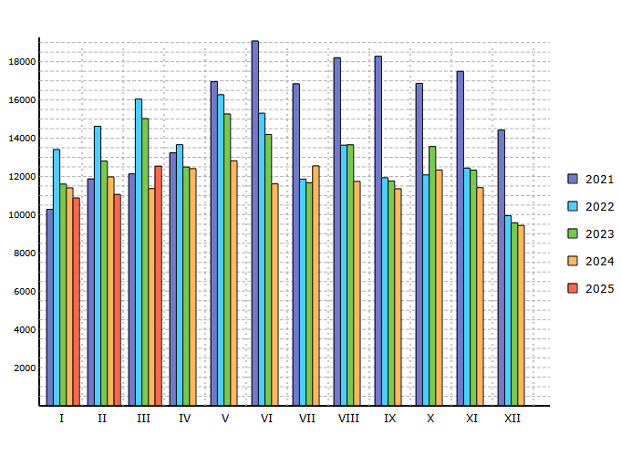
* means imported first registered used cars

Data source: Centrální registr vozidel Ministerstva dopravy ČR.
For CIA in conjunction with MDČR, CRV and AIA created by RTV data, s.r.o.

LCV from 2007
Registration of used LCV in CR* 3 / 2025
Period | I | II | III | IV | V | VI | VII | VIII | IX | X | XI | XII | Total
2006 | 515 | 515 | 639 | 600 | 686 | 736 | 544 | 678 | 675 | 848 | 848 | 732 | 8016
2007 | 781 | 690 | 895 | 879 | 920 | 874 | 801 | 922 | 837 | 1032 | 1031 | 957 | 10619
2008 | 994 | 989 | 1022 | 1203 | 946 | 1029 | 1155 | 949 | 1103 | 1170 | 968 | 1029 | 12557
2009 | 681 | 544 | 736 | 728 | 642 | 768 | 638 | 664 | 795 | 746 | 776 | 619 | 8337
2010 | 428 | 536 | 692 | 669 | 740 | 677 | 552 | 600 | 687 | 636 | 722 | 531 | 7470
2011 | 459 | 589 | 709 | 641 | 700 | 671 | 511 | 658 | 597 | 664 | 599 | 488 | 7286
2012 | 452 | 461 | 576 | 597 | 613 | 584 | 74 | 115 | 1280 | 657 | 555 | 420 | 6384
2013 | 484 | 452 | 562 | 586 | 587 | 549 | 564 | 464 | 619 | 677 | 596 | 488 | 6628
2014 | 473 | 477 | 651 | 621 | 554 | 573 | 586 | 495 | 631 | 705 | 669 | 567 | 7002
2015 | 636 | 688 | 866 | 863 | 780 | 782 | 762 | 706 | 775 | 866 | 901 | 844 | 9469
2016 | 716 | 791 | 846 | 838 | 876 | 864 | 660 | 842 | 861 | 932 | 921 | 831 | 9978
2017 | 759 | 756 | 1044 | 789 | 949 | 912 | 770 | 890 | 934 | 1105 | 1052 | 847 | 10807
2018 | 912 | 970 | 1009 | 1003 | 1133 | 1011 | 865 | 973 | 958 | 1225 | 1146 | 857 | 12062
2019 | 972 | 982 | 1137 | 1099 | 1276 | 1038 | 1035 | 1032 | 1169 | 1214 | 1128 | 824 | 12906
2020 | 965 | 1022 | 794 | 631 | 882 | 993 | 1013 | 930 | 1090 | 989 | 1002 | 933 | 11244
2021 | 822 | 996 | 1122 | 1079 | 1231 | 1335 | 1063 | 1176 | 1334 | 1238 | 1414 | 1229 | 14039
2022 | 1169 | 1295 | 1424 | 1206 | 1360 | 1304 | 1024 | 1199 | 1113 | 1213 | 1219 | 961 | 14487
2023 | 1099 | 1178 | 1309 | 1154 | 1266 | 1215 | 966 | 1136 | 1007 | 1316 | 1147 | 897 | 13690
2024 | 1005 | 1076 | 1062 | 1171 | 1050 | 1039 | 1047 | 992 | 1054 | 1195 | 1184 | 934 | 12809
2025 | 1099 | 1147 | 1304 |  |  |  |  |  |  |  |  |  | 3550
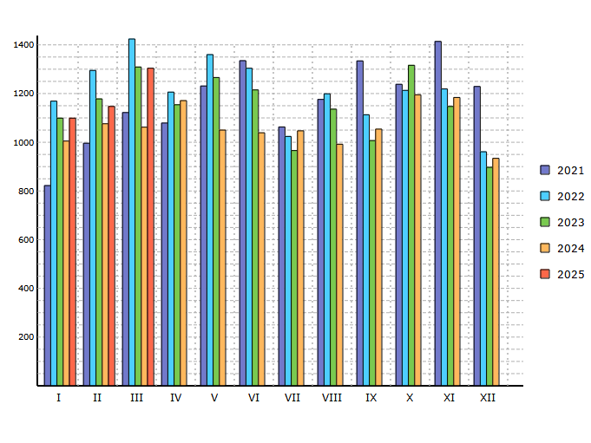
* means imported first registered used cars

Data source: Centrální registr vozidel Ministerstva dopravy ČR.
For CIA in conjunction with MDČR, CRV and AIA created by RTV data, s.r.o.

M2 from 2007
Registration of used M2 in CR* 3 / 2025
Period | I | II | III | IV | V | VI | VII | VIII | IX | X | XI | XII | Total
2006 | 7 | 2 | 3 | 5 | 1 | 2 | 6 | 2 | 8 | 2 | 4 | 1 | 43
2007 | 5 | 4 | 2 | 3 | 8 | 3 | 2 | 2 | 6 | 4 | 3 | 2 | 44
2008 | 6 | 3 | 10 | 6 | 9 | 1 | 3 | 8 | 6 | 5 | 3 | 4 | 64
2009 | 1 | 1 | 3 | 4 | 3 | 3 | 1 | 1 | 9 | 1 | 1 | 2 | 30
2010 | 3 | 2 | 2 | 1 | 3 | 2 | 1 |  | 1 | 3 | 3 | 3 | 24
2011 | 3 | 4 | 5 | 6 | 2 | 3 | 4 | 8 | 1 | 4 | 2 | 2 | 44
2012 | 1 | 3 | 1 | 5 | 3 | 1 | 3 | 4 | 6 | 1 | 4 | 2 | 34
2013 |  | 1 | 6 | 3 | 5 | 4 | 4 | 1 | 6 | 3 | 3 | 1 | 37
2014 | 1 | 2 | 3 | 7 | 4 | 4 | 3 | 3 | 3 | 3 | 1 | 2 | 36
2015 | 3 | 1 | 1 | 7 | 3 | 6 | 7 | 3 | 4 | 7 | 5 | 6 | 53
2016 | 4 | 6 | 2 | 6 | 9 | 8 | 3 | 5 | 3 | 5 | 3 | 8 | 62
2017 | 13 | 7 | 6 | 6 | 4 | 7 | 6 | 4 | 9 | 9 | 7 | 5 | 83
2018 | 2 | 6 | 5 | 5 |  | 7 | 5 | 14 | 6 | 8 | 8 | 3 | 69
2019 | 5 | 3 | 6 | 4 | 1 | 1 | 4 | 4 | 3 | 5 | 2 | 3 | 41
2020 | 8 | 1 | 1 | 1 | 1 | 2 | 4 | 2 | 2 | 1 | 5 | 1 | 29
2021 | 1 | 1 | 3 |  | 3 | 3 | 1 | 1 | 2 | 4 | 5 | 3 | 27
2022 | 4 | 1 | 2 | 5 | 3 | 1 | 2 | 1 | 4 |  | 4 | 3 | 30
2023 | 2 | 3 | 4 | 4 | 2 | 5 | 3 | 5 | 9 | 2 | 1 | 1 | 41
2024 | 1 | 2 | 3 | 3 | 3 | 2 | 6 | 5 | 2 | 4 | 3 | 2 | 36
2025 | 1 | 1 | 7 |  |  |  |  |  |  |  |  |  | 9
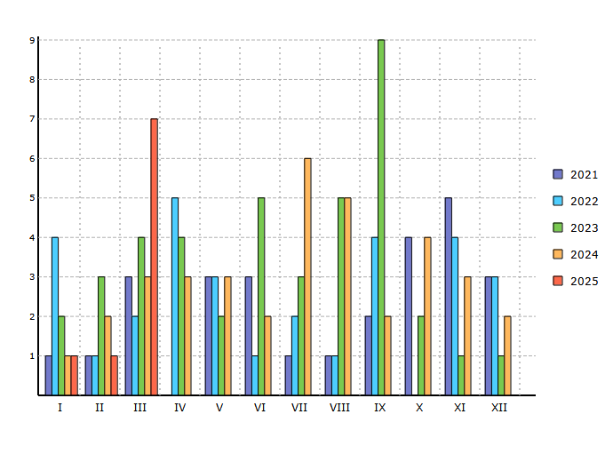
* means imported first registered used cars

Data source: Centrální registr vozidel Ministerstva dopravy ČR.
For CIA in conjunction with MDČR, CRV and AIA created by RTV data, s.r.o.

M3 from 2007
Registration of used M3 in CR* 3 / 2025
Period | I | II | III | IV | V | VI | VII | VIII | IX | X | XI | XII | Total
2006 | 7 | 5 | 8 | 13 | 8 | 7 | 4 | 5 | 15 | 8 | 46 | 16 | 142
2007 | 31 | 26 | 21 | 16 | 14 | 17 | 4 | 8 | 6 | 8 | 13 | 14 | 178
2008 | 19 | 36 | 25 | 26 | 25 | 12 | 7 | 13 | 18 | 9 | 15 | 16 | 221
2009 | 9 | 14 | 19 | 31 | 16 | 11 | 8 | 18 | 9 | 10 | 8 | 25 | 178
2010 | 15 | 13 | 23 | 20 | 18 | 11 | 8 | 11 | 14 | 16 | 14 | 14 | 177
2011 | 10 | 18 | 26 | 21 | 17 | 23 | 9 | 12 | 14 | 12 | 21 | 30 | 213
2012 | 10 | 8 | 34 | 24 | 26 | 32 | 2 | 8 | 31 | 14 | 18 | 20 | 227
2013 | 23 | 25 | 27 | 23 | 25 | 17 | 8 | 9 | 20 | 13 | 9 | 13 | 212
2014 | 6 | 13 | 23 | 25 | 21 | 10 | 11 | 10 | 13 | 7 | 18 | 32 | 189
2015 | 19 | 31 | 28 | 24 | 17 | 20 | 14 | 18 | 25 | 29 | 23 | 24 | 272
2016 | 26 | 31 | 30 | 44 | 39 | 23 | 15 | 23 | 20 | 35 | 30 | 34 | 350
2017 | 15 | 19 | 41 | 48 | 40 | 28 | 23 | 50 | 24 | 39 | 41 | 40 | 408
2018 | 28 | 38 | 40 | 47 | 38 | 32 | 20 | 34 | 26 | 35 | 35 | 36 | 409
2019 | 26 | 22 | 47 | 40 | 45 | 27 | 26 | 20 | 35 | 36 | 41 | 34 | 399
2020 | 28 | 33 | 25 | 2 | 8 | 12 | 20 | 15 | 16 | 16 | 6 | 29 | 210
2021 | 40 | 24 | 17 | 19 | 17 | 26 | 23 | 20 | 25 | 17 | 27 | 21 | 276
2022 | 12 | 20 | 14 | 32 | 36 | 23 | 27 | 37 | 29 | 20 | 31 | 19 | 300
2023 | 32 | 29 | 42 | 33 | 36 | 37 | 25 | 27 | 27 | 26 | 30 | 33 | 377
2024 | 20 | 31 | 33 | 19 | 39 | 13 | 25 | 16 | 25 | 33 | 32 | 29 | 315
2025 | 32 | 23 | 23 |  |  |  |  |  |  |  |  |  | 78
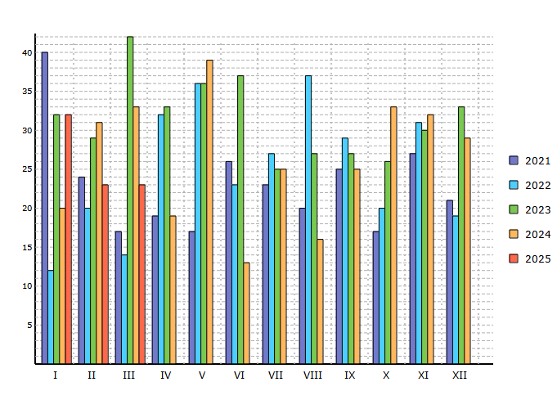
* means imported first registered used cars

Data source: Centrální registr vozidel Ministerstva dopravy ČR.
For CIA in conjunction with MDČR, CRV and AIA created by RTV data, s.r.o.

N2 from 2007
Registration of used N2 in CR* 3 / 2025
Period | I | II | III | IV | V | VI | VII | VIII | IX | X | XI | XII | Total
2006 | 55 | 55 | 71 | 77 | 78 | 77 | 65 | 91 | 111 | 119 | 145 | 122 | 1066
2007 | 110 | 99 | 146 | 131 | 135 | 101 | 103 | 108 | 130 | 157 | 131 | 131 | 1482
2008 | 96 | 112 | 101 | 129 | 91 | 108 | 127 | 86 | 105 | 118 | 87 | 107 | 1267
2009 | 57 | 38 | 61 | 71 | 62 | 59 | 73 | 59 | 55 | 81 | 83 | 74 | 773
2010 | 45 | 64 | 93 | 84 | 80 | 61 | 56 | 73 | 74 | 75 | 79 | 80 | 864
2011 | 59 | 85 | 90 | 94 | 90 | 74 | 74 | 74 | 71 | 82 | 79 | 79 | 951
2012 | 63 | 67 | 93 | 75 | 65 | 71 | 19 | 15 | 125 | 113 | 79 | 61 | 846
2013 | 66 | 61 | 54 | 86 | 69 | 64 | 66 | 72 | 78 | 89 | 75 | 62 | 842
2014 | 53 | 62 | 86 | 82 | 71 | 93 | 90 | 65 | 92 | 105 | 82 | 84 | 965
2015 | 77 | 105 | 134 | 113 | 107 | 108 | 82 | 85 | 130 | 108 | 137 | 127 | 1313
2016 | 85 | 115 | 123 | 97 | 126 | 117 | 78 | 106 | 103 | 107 | 130 | 96 | 1283
2017 | 91 | 96 | 109 | 90 | 110 | 111 | 121 | 124 | 103 | 135 | 129 | 122 | 1341
2018 | 101 | 115 | 141 | 96 | 142 | 123 | 88 | 97 | 108 | 141 | 133 | 79 | 1364
2019 | 89 | 106 | 131 | 139 | 119 | 102 | 125 | 108 | 120 | 112 | 118 | 82 | 1351
2020 | 77 | 105 | 85 | 68 | 61 | 92 | 105 | 93 | 106 | 117 | 93 | 92 | 1094
2021 | 80 | 95 | 113 | 96 | 117 | 130 | 113 | 96 | 125 | 97 | 141 | 114 | 1317
2022 | 82 | 97 | 120 | 96 | 108 | 97 | 64 | 88 | 96 | 90 | 83 | 77 | 1098
2023 | 80 | 102 | 107 | 89 | 107 | 92 | 59 | 82 | 54 | 119 | 73 | 79 | 1043
2024 | 62 | 76 | 85 | 82 | 109 | 70 | 96 | 88 | 75 | 104 | 115 | 66 | 1028
2025 | 72 | 86 | 86 |  |  |  |  |  |  |  |  |  | 244
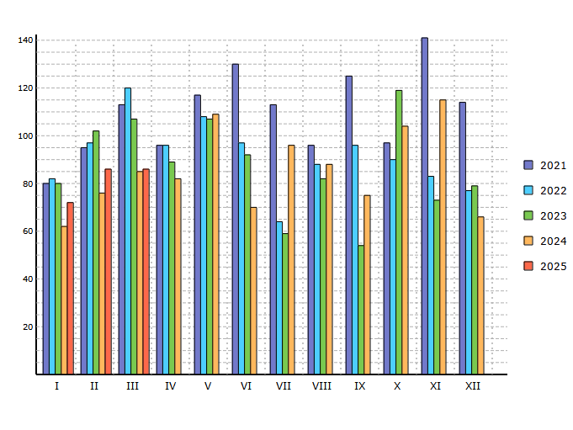
* means imported first registered used cars

Data source: Centrální registr vozidel Ministerstva dopravy ČR.
For CIA in conjunction with MDČR, CRV and AIA created by RTV data, s.r.o.

N3 from 2007
Registration of used N3 in CR* 3 / 2025
Period | I | II | III | IV | V | VI | VII | VIII | IX | X | XI | XII | Total
2006 | 188 | 243 | 247 | 191 | 187 | 209 | 142 | 220 | 198 | 230 | 279 | 232 | 2566
2007 | 224 | 190 | 267 | 274 | 214 | 200 | 204 | 263 | 256 | 285 | 265 | 194 | 2836
2008 | 193 | 233 | 304 | 299 | 240 | 198 | 162 | 141 | 219 | 173 | 132 | 106 | 2400
2009 | 170 | 84 | 105 | 141 | 152 | 215 | 127 | 159 | 200 | 181 | 177 | 127 | 1838
2010 | 197 | 212 | 187 | 145 | 236 | 141 | 108 | 118 | 169 | 164 | 208 | 109 | 1994
2011 | 120 | 129 | 201 | 163 | 182 | 160 | 114 | 217 | 142 | 168 | 166 | 180 | 1942
2012 | 112 | 110 | 131 | 154 | 132 | 151 | 24 | 38 | 318 | 154 | 144 | 113 | 1581
2013 | 113 | 132 | 162 | 162 | 150 | 155 | 174 | 145 | 175 | 139 | 183 | 119 | 1809
2014 | 186 | 225 | 163 | 166 | 157 | 159 | 147 | 136 | 185 | 156 | 209 | 157 | 2046
2015 | 166 | 192 | 261 | 254 | 170 | 226 | 186 | 197 | 216 | 206 | 216 | 229 | 2519
2016 | 160 | 182 | 190 | 239 | 195 | 189 | 120 | 152 | 155 | 148 | 162 | 171 | 2063
2017 | 145 | 189 | 224 | 140 | 185 | 199 | 147 | 130 | 134 | 208 | 187 | 152 | 2040
2018 | 141 | 157 | 204 | 191 | 189 | 145 | 153 | 180 | 138 | 183 | 166 | 144 | 1991
2019 | 173 | 169 | 233 | 207 | 201 | 173 | 184 | 153 | 151 | 193 | 203 | 155 | 2195
2020 | 176 | 202 | 166 | 97 | 120 | 183 | 204 | 187 | 221 | 163 | 163 | 168 | 2050
2021 | 136 | 181 | 259 | 223 | 222 | 183 | 170 | 191 | 185 | 162 | 206 | 169 | 2287
2022 | 125 | 220 | 204 | 172 | 220 | 176 | 139 | 198 | 137 | 145 | 158 | 138 | 2032
2023 | 160 | 252 | 274 | 201 | 201 | 177 | 118 | 190 | 168 | 198 | 183 | 221 | 2343
2024 | 176 | 158 | 227 | 181 | 166 | 154 | 179 | 227 | 191 | 203 | 281 | 196 | 2339
2025 | 248 | 293 | 273 |  |  |  |  |  |  |  |  |  | 814
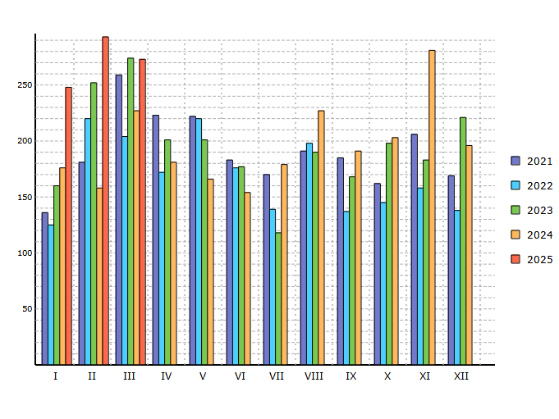
* means imported first registered used cars

Data source: Centrální registr vozidel Ministerstva dopravy ČR.
For CIA in conjunction with MDČR, CRV and AIA created by RTV data, s.r.o.

L from 2007
Registration of used L in CR* 3 / 2025
Period | I | II | III | IV | V | VI | VII | VIII | IX | X | XI | XII | Total
2006 | 226 | 312 | 894 | 1901 | 1854 | 1745 | 1559 | 1573 | 1134 | 930 | 548 | 437 | 13113
2007 | 648 | 889 | 2038 | 2800 | 2673 | 2445 | 2266 | 2107 | 1274 | 1146 | 543 | 438 | 19267
2008 | 695 | 1567 | 2079 | 3303 | 3094 | 3019 | 2854 | 2207 | 1630 | 1011 | 705 | 507 | 22671
2009 | 424 | 554 | 1535 | 2858 | 2008 | 1902 | 1660 | 1424 | 1036 | 654 | 448 | 333 | 14836
2010 | 234 | 357 | 1521 | 1918 | 1568 | 1586 | 1404 | 1182 | 730 | 503 | 421 | 211 | 11635
2011 | 273 | 558 | 1497 | 1702 | 1657 | 1586 | 1218 | 1290 | 766 | 573 | 363 | 301 | 11784
2012 | 305 | 373 | 1566 | 1619 | 1570 | 1459 | 330 | 309 | 2461 | 634 | 392 | 208 | 11226
2013 | 294 | 452 | 1065 | 1909 | 1755 | 1348 | 1592 | 1182 | 808 | 627 | 383 | 231 | 11646
2014 | 387 | 708 | 1644 | 1655 | 1385 | 1453 | 1422 | 946 | 766 | 603 | 417 | 345 | 11731
2015 | 497 | 684 | 1577 | 1760 | 1633 | 1747 | 1610 | 1310 | 1037 | 809 | 666 | 640 | 13970
2016 | 453 | 874 | 1429 | 1986 | 1986 | 1866 | 1464 | 1418 | 1125 | 768 | 584 | 509 | 14462
2017 | 440 | 685 | 2043 | 1749 | 2028 | 2271 | 1557 | 1739 | 1066 | 915 | 811 | 506 | 15810
2018 | 755 | 876 | 1427 | 2573 | 2490 | 2063 | 1764 | 1748 | 1145 | 1107 | 880 | 517 | 17345
2019 | 686 | 1064 | 1973 | 2295 | 2171 | 2074 | 2017 | 1684 | 1333 | 1048 | 760 | 640 | 17745
2020 | 823 | 1087 | 1115 | 1679 | 1948 | 1922 | 1808 | 1514 | 1283 | 837 | 693 | 696 | 15405
2021 | 714 | 848 | 1617 | 1938 | 2213 | 2095 | 1578 | 1712 | 1341 | 1086 | 883 | 669 | 16694
2022 | 784 | 1150 | 2096 | 1933 | 2450 | 2295 | 1619 | 1842 | 1112 | 967 | 966 | 654 | 17868
2023 | 909 | 1355 | 1811 | 1636 | 2129 | 1897 | 1501 | 1464 | 1100 | 1028 | 701 | 536 | 16067
2024 | 592 | 894 | 1384 | 1604 | 1549 | 1248 | 1421 | 1197 | 945 | 749 | 586 | 367 | 12536
2025 | 515 | 640 | 1351 |  |  |  |  |  |  |  |  |  | 2506
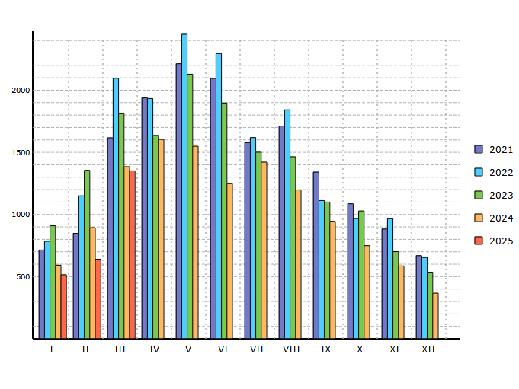
* means imported first registered used cars

Data source: Centrální registr vozidel Ministerstva dopravy ČR.
For CIA in conjunction with MDČR, CRV and AIA created by RTV data, s.r.o.

